使い方
★マクロを有効にして、入力支援を活用する方法

このExcel様式を開いた際に、セキュリティ警告と併せて「コンテンツの有効化」という選択ボタンが表示されます。
これをクリックすることで、マクロによる入力支援が作動するようになります。
※入力支援が必要ない場合については、コンテンツを有効化しないようにしてください。

なお、以下のような警告が表示された場合には、以下のとおり対応してください。

①一度、Excel様式を閉じてアイコン上で右クリックをし、プロパティを開く。 ②全般タブのセキュリティの項目について、「許可する」にチェックを付け、適⽤をクリック。 その後、再度Excel様式を開くと前⾴の操作ができるようになります。

また、「コンテンツの有効化」という選択ボタンが表示されない場合には、以下のとおり対応してください。（エクセルのバージョンによって、画面が異なる場合があります。）
①ファイルのオプションをクリックする。 ②「リボンのユーザー設定」で、「開発」に☑を入れて「OK」をクリックする。 ③②の操作をすると「開発」のタブが表れるため、「開発」をクリックし、「マクロのセキュリティ」をクリックする。 ④「警告して、VBAマクロを無効にする」を選択して「OK」をクリックする。
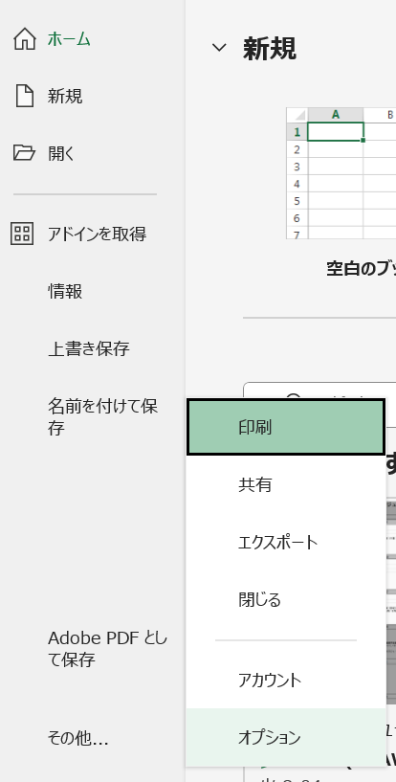
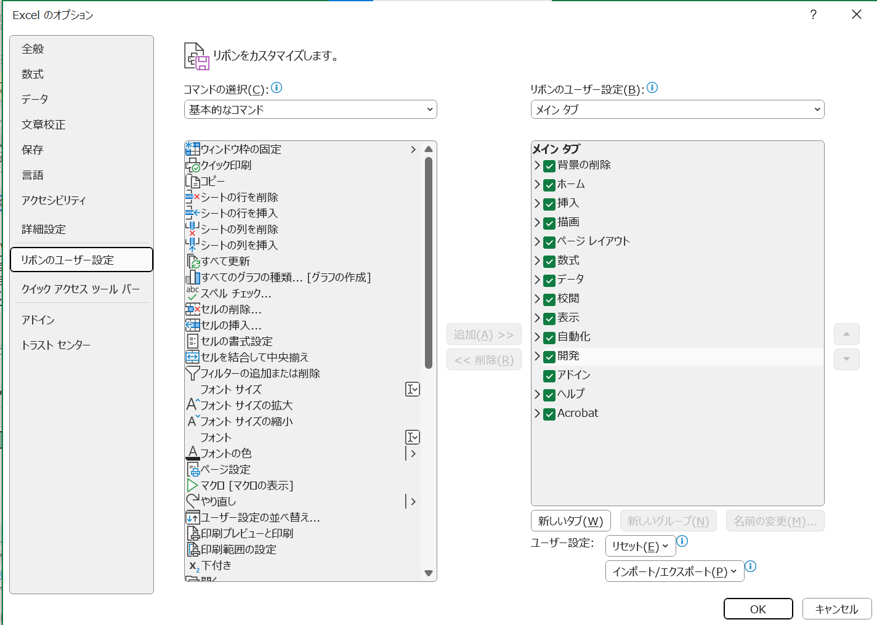

②

①

③

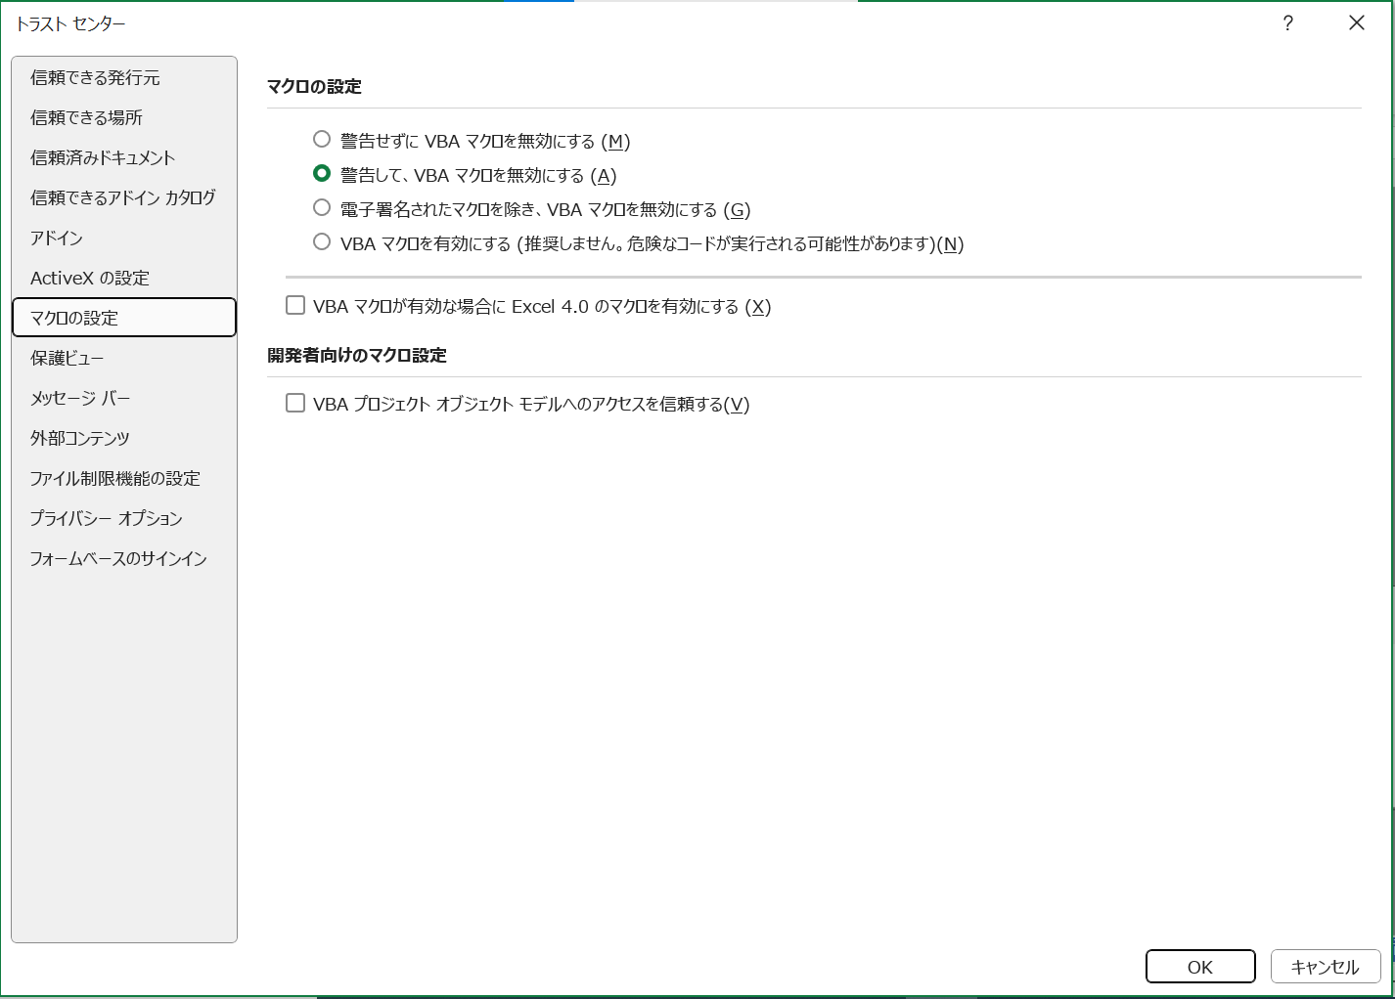

④

★セルの数式の変更や行の挿入をしたいが、ロックが掛けられていて編集できない場合

このExcel様式では、数式が組み込まれており、基本的に変更されることが想定されないセルにおいて、セルのロックが掛けられています。
数式の変更や行の挿入を行いたい場合には、以下のとおり作業をお願いします。
①
②
校閲タブを選択し、「シートの保護を解除」を選択。

様式第１－11号
オレンジ色着色箇所 ：入力してください。
灰色着色箇所 ：自動で入力されます。
※ 行の挿入等を行う場合は、「校閲」の「シート保護の解除」をクリックしてください。
※ 記載方法は印刷されません。
・R7年度：
該当する全ての項目の「申請時（します）」「します」にチェックしてください。該当しないものは「該当しない」にチェックしてください。
・活動計画の最終年度：
実施した内容を踏まえ、該当する全ての項目の「報告時（しました）」にチェックしてください。
【R7変更点】
環境負荷低減のクロスコンプライアンス（みどりチェック）の取組が実施要件に追加されました。該当する項目の取組は毎年度実施する必要があります。
（様式第１－11号） |  |  |  |  |  |  |  |  | 農林水産省様式
 |  |  |  |  |  |  | 申請時記入日： 年 月
 |  |  |  |  |  |  | 報告時記入日： 年 月
多面的機能支払交付金 環境負荷低減のクロスコンプライアンス（みどりチェック） チェックシート
 |  |  |  |  |  | 組織名： | ○○・・・・・・活動組織

 | （１）適正な施肥 | 該当しない | 申請時 | 報告時 |  | （５）廃棄物の発生抑制、適正な循環的な利用及び適正な処分 | 該当しない | 申請時 | 報告時
 |  |  | （します） | （しました） |  |  |  | （します） | （しました）
① | 「環境負荷低減の取組への支援」（※1）の交付を受ける場合 |  |  |  | ⑧ | 全ての活動組織、広域活動組織、特定事業実施者
 | 肥料の適正な保管 |  |  |  |  | プラ等廃棄物の削減に努め、適正に処理
② | 「環境負荷低減の取組への支援」（※1）の交付を受ける場合
 | 肥料の使用状況等の記録・保存に努める
 |  |  |  |  |  | （６）生物多様性への悪影響の防止 | 該当しない | 申請時 | 報告時
 | （２）適正な除草や害虫駆除等 | 該当しない | 申請時 | 報告時 |  |  |  | （します） | （しました）
 |  |  | （します） | （しました） | ⑨ | 多面支払（※2）の活動で農薬を使った除草や害虫駆除等を行う場合
③ | 多面支払（※2）の活動で農薬を使った除草や害虫駆除等を行う場合やみどり加算の交付を受ける場合 |  |  |  |  | 雑草や害虫の発生状況を推定し、除草や害虫駆除等の要否及び実施時期の判断に努める

 | 農薬の適正な使用・保管 |  |  |  | ⑩ | 生態系への影響が想定される工事等を実施する場合
④ | 「環境負荷低減の取組への支援」（※1）の交付を受ける場合 |  |  |  |  | 生態系に配慮した事業実施に努める
 | 農薬の使用状況等の記録・保存
 |  |  |  |  |  | （７）環境関係法令の遵守等 | 該当しない | 申請時 | 報告時
 | （３）エネルギーの節減 | 該当しない | 申請時 | 報告時 |  |  |  | （します） | （しました）
 |  |  | （します） | （しました） | ⑪ | 全ての活動組織、広域活動組織、特定事業実施者
⑤ | 活動組織で作業機械等を所有している場合 |  |  |  |  | 「みどりの食料システム戦略」を理解し、適切な事業実施に努める
 | 作業機械等の燃料の使用状況の記録・保存に努める
⑥ | 活動組織で作業機械等を所有している場合 |  |  |  | ⑫ | 全ての活動組織、広域活動組織、特定事業実施者
 | 省エネを意識し、作業機械等の不必要・非効率なエネルギー消費をしないよう努める |  |  |  |  | 関係法令の遵守
 |  |  |  |  | ⑬ | 活動組織で作業機械等を所有している場合
 |  |  |  |  |  | 作業機械等の適切な整備と管理の実施に努める
 | （４）悪臭及び害虫の発生防止 | 該当しない | 申請時 | 報告時 | ⑭ | 全ての活動組織、広域活動組織、特定事業実施者
 |  |  | （します） | （しました） |  | 正しい知識に基づく作業安全に努める
⑦ | 全ての活動組織及び広域活動組織（特定事業実施者を除く） | 特定事業実施者 のみ |  |  | 注１ 申請時は該当する全ての項目の「します」の□にチェックし、報告時（活動期間の最終年度）は 実施した内容を踏まえ、該当する全ての項目の「しました」の□にチェックしてください。 注２ 記載内容に該当しない場合は「（該当しない □）」にチェックしてください。この場合、 当該項目の申請時・報告時のチェックは不要です。 ※１ 多面的機能支払交付金実施要綱別紙２の第６の２の（１）のウのｄ及び第４の１の（３）の活動をいう。 ※２ 便宜上、多面的機能支払交付金のことを「多面支払」と表記する。
 | 除草や水路の泥上げ等を行う場合には、気温や周辺環境等を考慮し、草や土砂等を適切に処理することで悪臭・害虫の発生防止・低減に努める

【選択肢】
 | 活動記録で選択された取組番号から、区分、項目、取組を自動入力するための表 |  |  |  |  | 実施回数のカウント | ←活動記録に取組番号が入力された回数をカウントし、これをもとに実施状況報告書の「実施欄」の○、×を判定しています。 | 都道府県の要綱基本方針において取組を追加した場合の設定方法（県の担当者が作業してください）
プルダウン用 | 番号 | 支払区分 | 活動項目 |  | 取組 |  |  | 要綱基本方針において取組を追加した場合、以下の方法により修正することができます。
○ | 200 | - | 事務処理 | 事務処理 | 200 事務処理 |  |  | ●共通：活動記録で、追加した取組番号を入力できるようにする
○ | 300 | - | 会議 | 会議 | 300 会議 |  |  | １）「取組番号早見表シート」及び「取組番号シート」に番号、支払区分、活動項目、取組を追加する。
 |  |  |  |  |  |  |  | ２）「選択肢」シートのP列～T列の74行以降に行を挿入し、追加した取組番号、支払区分、活動項目、取組を入力する。
#REF! | 1 | 農地維持 | 点検・計画策定 | 点検 | 1 点検 | #REF! |  | ３）「選択肢」シートU列の74行以降にU73セル（活動記録に入力された回数のカウントを行う数式）をコピーする。
#REF! | 2 | 農地維持 | 点検・計画策定 | 計画策定 | 2 年度活動計画の策定 | #REF! |  | （この作業により、活動記録に取組番号が入力された回数がＰ列に入力され、これをもとに実施状況報告書の「実施欄」の○、×を判定します。）
○ | 3 | 農地維持 | 研修 | 研修 | 3 事務・組織運営等に関する研修、機械の安全使用に関する研修 | #REF!
組織の方は、このシートの内容を変更しないでください。
#REF! | 4 | 農地維持 | 実践活動 | 農用地 | 4 遊休農地発生防止のための保全管理 | #REF! |  | ●農村環境保全活動、多面的機能の増進を図る活動、長寿命化のための活動を追加する場合は以下の設定を行う
#REF! | 5 | 農地維持 | 実践活動 | 農用地 | 5 畦畔・法面・防風林の草刈り | #REF! |  | ①農村環境保全活動の項目を追加する場合
○ | 6 | 農地維持 | 実践活動 | 農用地 | 6 鳥獣害防護柵等の保守管理 | #REF! |  | 活動計画書３（２）１）で実践活動を選択する際に、追加した項目を選択できるようにする
#REF! | 7 | 農地維持 | 実践活動 | 水路 | 7 水路の草刈り | #REF! |  | １）「選択肢」シートのV列の「50 地域資源の活用・資源循環活動（資源循環）」の下に取組名を入力する。
#REF! | 8 | 農地維持 | 実践活動 | 水路 | 8 水路の泥上げ | #REF! |  | このとき、「●共通」で入力した取組名と同じになるように注意してください。
○ | 9 | 農地維持 | 実践活動 | 水路 | 9 水路附帯施設の保守管理 | #REF! |  | ２）「数式」タブの「名前の管理」を選択し、リストの中から「K.農村環境保全活動」を選択し、「参照範囲」の右のアイコンをクリック
#REF! | 10 | 農地維持 | 実践活動 | 農道 | 10 農道の草刈り | #REF! |  | ３）参照範囲に追加した取組を含むよう範囲を選択し直し、確定する。
○ | 11 | 農地維持 | 実践活動 | 農道 | 11 農道側溝の泥上げ | #REF!
○ | 12 | 農地維持 | 実践活動 | 農道 | 12 路面の維持 | #REF! |  | ②多面的機能の増進を図る活動の項目を追加する場合
#REF! | 13 | 農地維持 | 実践活動 | ため池 | 13 ため池の草刈り | #REF! |  | ②-1 活動計画書３（２）２）で都道府県、市町村が認める具体的な活動の内容を入力できるようにする
○ | 14 | 農地維持 | 実践活動 | ため池 | 14 ため池の泥上げ | #REF! |  | １）「活動計画書」シートの147行目の「59 都道府県、市町村が特に認める活動」の下に行を挿入し、取組名を入力する。
○ | 15 | 農地維持 | 実践活動 | ため池 | 15 ため池附帯施設の保守管理 | #REF! |  | このとき、「●共通」で入力した取組名と同じになるように注意してください。
○ | 16 | 農地維持 | 実践活動 | 共通 | 16 異常気象時の対応 | #REF! |  | ２）報告書においても同様に活動項目「59 都道府県、市町村が特に認める活動」の下に行を挿入して取組名を入力し、 「計画」「実施」欄については、「59 都道府県、市町村が特に認める活動」の「計画」「実施」欄にある数式をコピーする。
#REF! | 17 | 農地維持 | 推進活動 | 推進活動 | 17 農業者の検討会の開催 | #REF!
#REF! | 18 | 農地維持 | 推進活動 | 推進活動 | 18 農業者に対する意向調査、現地調査 | #REF!
#REF! | 19 | 農地維持 | 推進活動 | 推進活動 | 19 不在村地主との連絡体制の整備等 | #REF! |  | ②-2 活動計画書４（１）の加算措置の適用条件の確認ができるようにする
#REF! | 20 | 農地維持 | 推進活動 | 推進活動 | 20 集落外住民や地域住民との意見交換等 | #REF! |  | 「加算措置（みどり加算以外）」シートの「多面的機能の更なる増進に向けた活動への支援」の適用条件の確認欄についても同様に
#REF! | 21 | 農地維持 | 推進活動 | 推進活動 | 21 地域住民等に対する意向調査等 | #REF! |  | 「59 都道府県、市町村が特に認める活動」の下に行を挿入し、取組名を入力する。
#REF! | 22 | 農地維持 | 推進活動 | 推進活動 | 22 有識者等による研修会、検討会の開催 | #REF! |  | 「本事業計画の活動」の欄については、「59 都道府県、市町村が特に認める活動」の欄にある数式をコピーする。
#REF! | 23 | 農地維持 | 推進活動 | 推進活動 | 23 その他 | #REF!
#REF! | 24 | 共同 | 機能診断・計画策定 | 機能診断 | 24 農用地の機能診断 | #REF! |  | ③長寿命化の項目を追加する場合
#REF! | 25 | 共同 | 機能診断・計画策定 | 機能診断 | 25 水路の機能診断 | #REF! |  | 活動計画書３（３）で実践活動を選択する際に、追加した項目を選択できるようにする
#REF! | 26 | 共同 | 機能診断・計画策定 | 機能診断 | 26 農道の機能診断 | #REF! |  | １）対象施設を追加する場合は、「選択肢」シートのF6セルに追加する対象施設名を入力する。
#REF! | 27 | 共同 | 機能診断・計画策定 | 機能診断 | 27 ため池の機能診断 | #REF! |  | 次に、水路を対象とした取組であればH3セルより右のセルに、農道を対象とした取組であればH4セルより右のセルに、といった要領で番号と取組名
#REF! | 28 | 共同 | 機能診断・計画策定 | 計画策定 | 28 年度活動計画の策定 | #REF! |  | を入力する。このとき、「●共通」で入力した取組名と同じになるように注意してください。
○ | 29 | 共同 | 研修 | 研修 | 29 機能診断・補修技術等に関する研修 | #REF! |  | ２）新たに対象施設を追加した場合は、その施設名を名称とし、参照範囲を「G6:J6」とした名前を定義する。
○ | 30 | 共同 | 実践活動 | 農用地 | 30 農用地の軽微な補修等 | #REF!
○ | 31 | 共同 | 実践活動 | 水路 | 31 水路の軽微な補修等 | #REF!
○ | 32 | 共同 | 実践活動 | 農道 | 32 農道の軽微な補修等 | #REF!
○ | 33 | 共同 | 実践活動 | ため池 | 33 ため池の軽微な補修等 | #REF!
#REF! | 34 | 共同 | 計画策定 | 生態系保全 | 34 生物多様性保全計画の策定 | #REF!
#REF! | 35 | 共同 | 計画策定 | 水質保全 | 35 水質保全計画、農地保全計画の策定 | #REF!
#REF! | 36 | 共同 | 計画策定 | 景観形成・生活環境保全 | 36 景観形成計画、生活環境保全計画の策定 | #REF!
#REF! | 37 | 共同 | 計画策定 | 水田貯留・地下水かん養 | 37 水田貯留計画、地下水かん養計画の策定 | #REF! | 活動計画書、実施状況報告書のプルダウン選択用
#REF! | 38 | 共同 | 計画策定 | 資源循環 | 38 資源循環計画の策定 | #REF! | Ｋ.農村環境保全活動
#REF! | 39 | 共同 | 実践活動 | 生態系保全 | 39 生物の生息状況の把握（生態系保全） | #REF! | 39 生物の生息状況の把握（生態系保全）
#REF! | 40 | 共同 | 実践活動 | 生態系保全 | 40 外来種の駆除（生態系保全） | #REF! | 40 外来種の駆除（生態系保全）
#REF! | 41 | 共同 | 実践活動 | 生態系保全 | 41 その他（生態系保全） | #REF! | 41 その他（生態系保全）
#REF! | 42 | 共同 | 実践活動 | 水質保全 | 42 水質モニタリングの実施・記録管理（水質保全） | #REF! | 42 水質モニタリングの実施・記録管理（水質保全）
#REF! | 43 | 共同 | 実践活動 | 水質保全 | 43 畑からの土砂流出対策（水質保全） | #REF! | 43 畑からの土砂流出対策（水質保全）
#REF! | 44 | 共同 | 実践活動 | 水質保全 | 44 その他（水質保全） | #REF! | 44 その他（水質保全）
#REF! | 45 | 共同 | 実践活動 | 景観形成・生活環境保全 | 45 植栽等の景観形成活動（景観形成・生活環境保全） | #REF! | 45 植栽等の景観形成活動（景観形成・生活環境保全）
#REF! | 46 | 共同 | 実践活動 | 景観形成・生活環境保全 | 46 施設等の定期的な巡回点検・清掃（景観形成・生活環境保全） | #REF! | 46 施設等の定期的な巡回点検・清掃（景観形成・生活環境保全）
#REF! | 47 | 共同 | 実践活動 | 景観形成・生活環境保全 | 47 その他（景観形成・生活環境保全） | #REF! | 47 その他（景観形成・生活環境保全）
#REF! | 48 | 共同 | 実践活動 | 水田貯留・地下水かん養 | 48 水田の貯留機能向上活動（水田貯留機能増進・地下水かん養） | #REF! | 48 水田の貯留機能向上活動（水田貯留機能増進・地下水かん養）
#REF! | 49 | 共同 | 実践活動 | 水田貯留・地下水かん養 | 49 地下水かん養活動、水源かん養林の保全（水田貯留機能増進・地下水かん養） | #REF! | 49 地下水かん養活動、水源かん養林の保全（水田貯留機能増進・地下水かん養）
#REF! | 50 | 共同 | 実践活動 | 資源循環 | 50 地域資源の活用・資源循環活動（資源循環） | #REF! | 50 地域資源の活用・資源循環活動（資源循環）
#REF! | 51 | 共同 | 啓発・普及 | 啓発・普及 | 51 啓発・普及活動 | #REF!
独自の取組を選択できるようにする場合は、この下に100番以降の番号、項目名等を追加してください。
#REF! | 52 | 共同 | 増進活動 | 増進活動 | 52 遊休農地の有効活用 | #REF!
#REF! | 53 | 共同 | 増進活動 | 増進活動 | 53 鳥獣被害防止対策及び環境改善活動の強化 | #REF!
#REF! | 54 | 共同 | 増進活動 | 増進活動 | 54 地域住民による直営施工 | #REF!
#REF! | 55 | 共同 | 増進活動 | 増進活動 | 55 防災・減災力の強化 | #REF!
#REF! | 56 | 共同 | 増進活動 | 増進活動 | 56 農村環境保全活動の幅広い展開 | #REF!
以下の活動は、便宜上、ハイフンを除いた数字で入力することも可能です。
「58-2 広域活動組織における活動支援班の設置及び活動の実施」 →582
「58-3 水管理を通じた環境負荷低減活動の強化」 →583
その場合、Q64,Q65をそれぞれ「582」、「583」に修正してください。
#REF! | 57 | 共同 | 増進活動 | 増進活動 | 57 やすらぎ・福祉及び教育機能の活用 | #REF!
#REF! | 58 | 共同 | 増進活動 | 増進活動 | 58 農村文化の伝承を通じた農村コミュニティの強化 | #REF!
#REF! | 58-2 | 共同 | 増進活動 | 増進活動 | 58-2 広域活動組織における活動支援班による活動の実施 | #REF!
#REF! | 58-3 | 共同 | 増進活動 | 増進活動 | 58-3 水管理を通じた環境負荷低減活動の強化 | #REF!
#REF! | 59 | 共同 | 増進活動 | 増進活動 | 59 都道府県、市町村が特に認める活動 | #REF!
#REF! | 60 | 共同 | 増進活動 | 増進活動 | 60 広報活動・農村関係人口の拡大 | #REF!
#REF! | 61 | 長寿命化 | 実践活動 | 水路 | 61 水路の補修 | #REF!
#REF! | 62 | 長寿命化 | 実践活動 | 水路 | 62 水路の更新等 | #REF!
#REF! | 63 | 長寿命化 | 実践活動 | 農道 | 63 農道の補修 | #REF!
#REF! | 64 | 長寿命化 | 実践活動 | 農道 | 64 農道の更新等 | #REF!
#REF! | 65 | 長寿命化 | 実践活動 | ため池 | 65 ため池の補修 | #REF!
#REF! | 66 | 長寿命化 | 実践活動 | ため池 | 66 ため池（附帯施設）の更新等 | #REF!
○ | 100 | 農地維持 | 実践活動 | 農用地 | 100野ソ等の駆除 | #REF!
○ | 101 | 農地維持 | 実践活動 | 農用地 | 101融雪水排水のための溝切り | #REF!
○ | 102 | 農地維持 | 実践活動 | 共通 | 102除排雪 | #REF!
○ | 103 | 長寿命化 | 実践活動 | 農用地 | 103進入路の補修 | #REF!
○ | 104 | 長寿命化 | 実践活動 | 農用地 | 104進入路の更新等 | #REF!
○ | 105 | 長寿命化 | 実践活動 | 農用地 | 105給排水施設の補修 | #REF!
○ | 106 | 長寿命化 | 実践活動 | 農用地 | 106給排水施設の更新等 | #REF!
○
○
○
○
○
○
○
○
○
 |  |  | この線より上に行を挿入してください。
活動記録に独自の取組を選択できるようにする場合は、黒い線より上に行挿入し、F列～J列に100番以降の番号、項目名等を追加してください。

 | P列に○がついている項目のみを抽出

